Ảnh
Mã ảnh | Ảnh
anh1
anh2 | 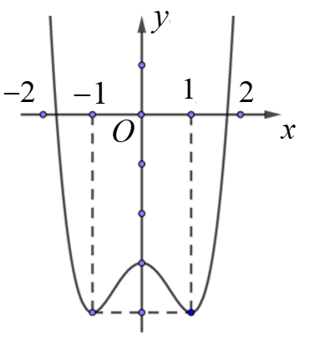
anh3
anh4 | 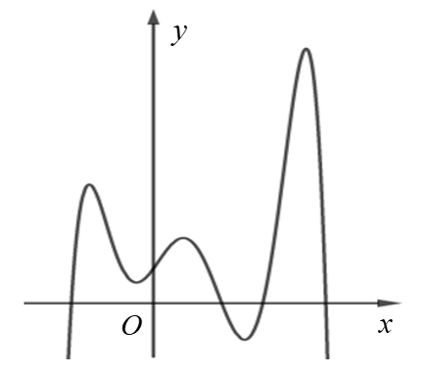

Hướng dẫn
Copy công thức từ file word và dán vào file excel | 
Trong file excel, click đúp chuột vào công thức vừa copy, nếu như hiện ra cửa sổ như sau thì chọn "Ok" | 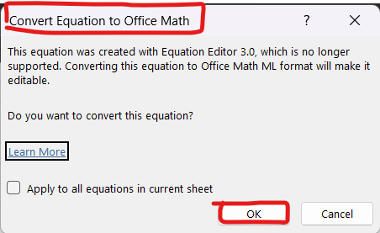
Click lại vào công thức sau khi đã convert và tiến hành copy công thức với tổ hợp phím "Ctrl + C"
Dán công thức vừa copy vào câu hỏi/đáp án chứa công thức
Để thêm ảnh, trong câu hỏi/đáp án có chứa ảnh, hãy điền mã ảnh theo cú pháp [anh*] với * là số tự nhiên, mã ảnh không được trùng nhau
Trong sheet "Ảnh", điền mã ảnh (bỏ cặp dấu []) và ảnh tương ứng với mã ảnh phía sheet "Câu hỏi" | 